Sheet1
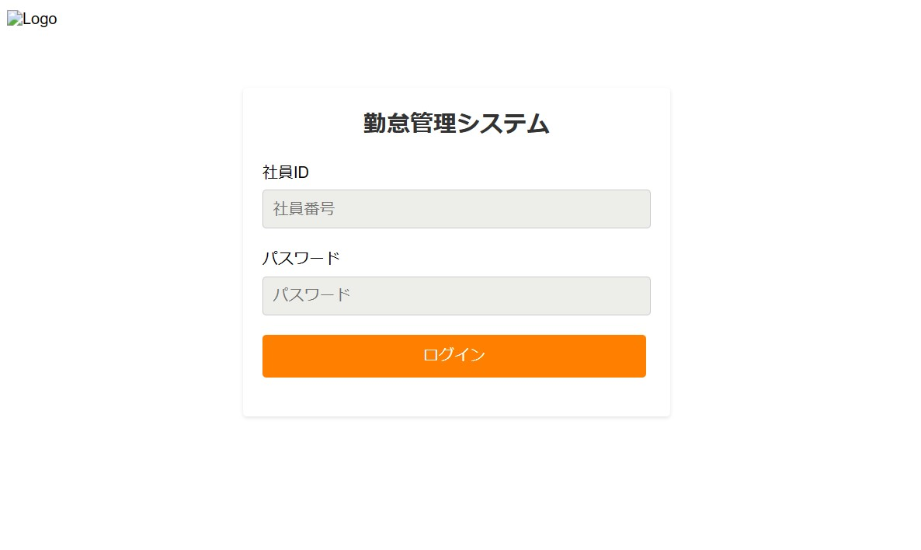
画面イメージ
チェックポイント
1

何も入力ずに’ログイン’を押すと

’社員IDまたはパスワードを入力してください’エラーメッセージが表示
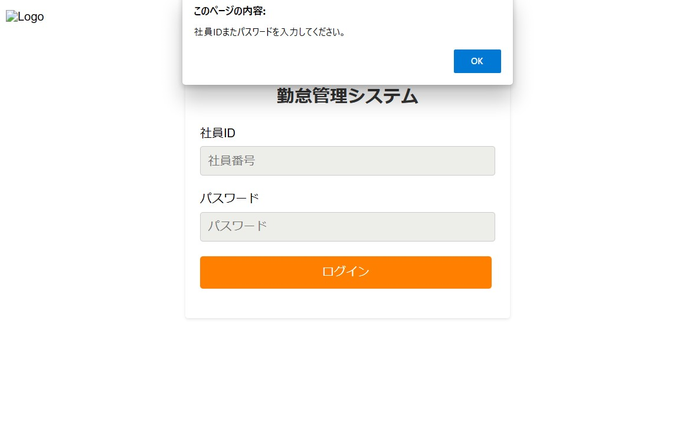

2

社員ID,パスワードを入力する

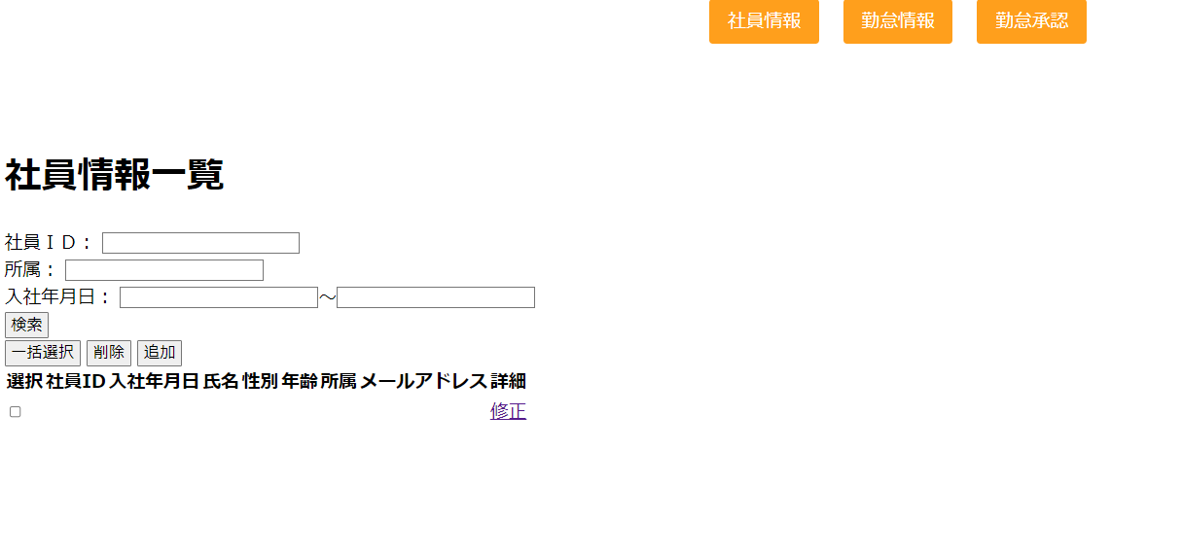

管理者ログインの場合、社員情報一覧画面に遷移

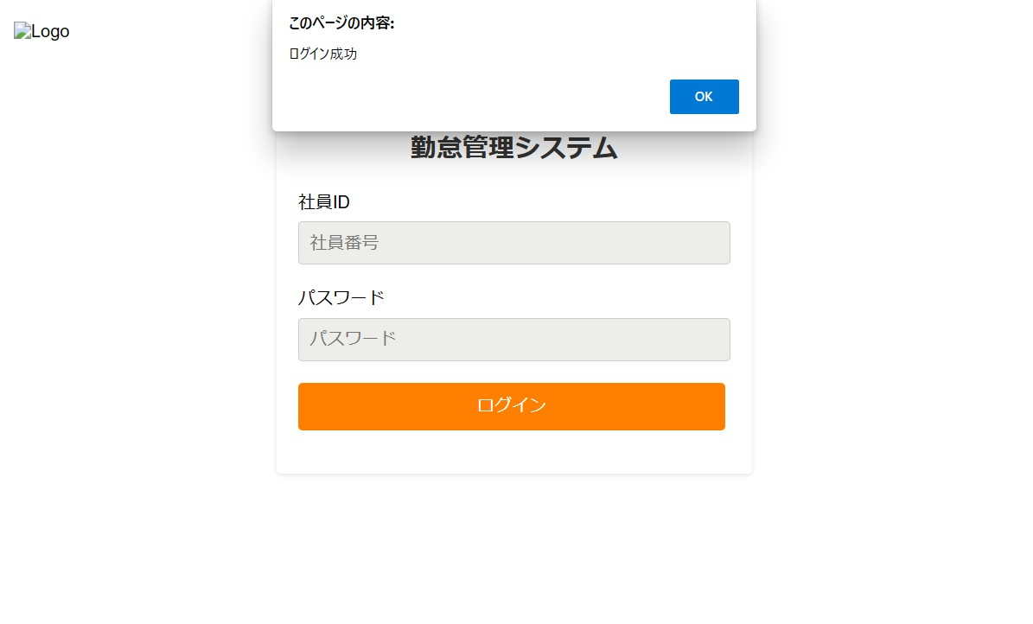
3

一般社員がログインの場合、勤怠実績一覧画面（社員用）に遷移

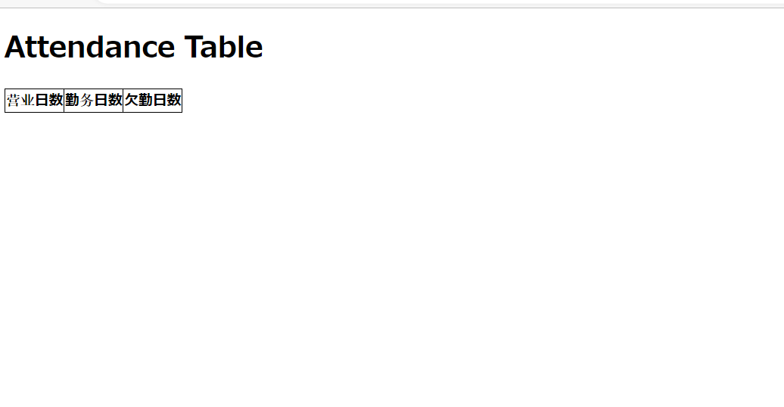

 | 4
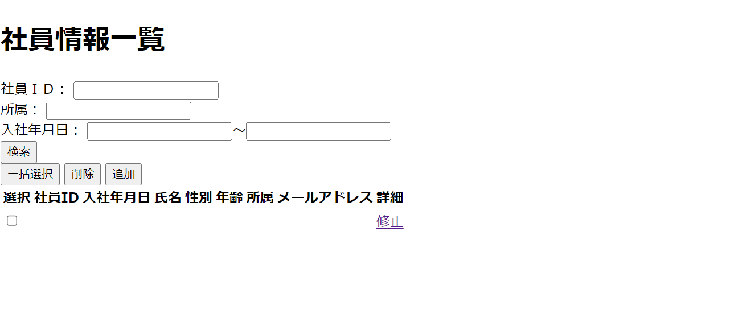

’追加ボタン’を押すと、社員情報入力画面に遷移する

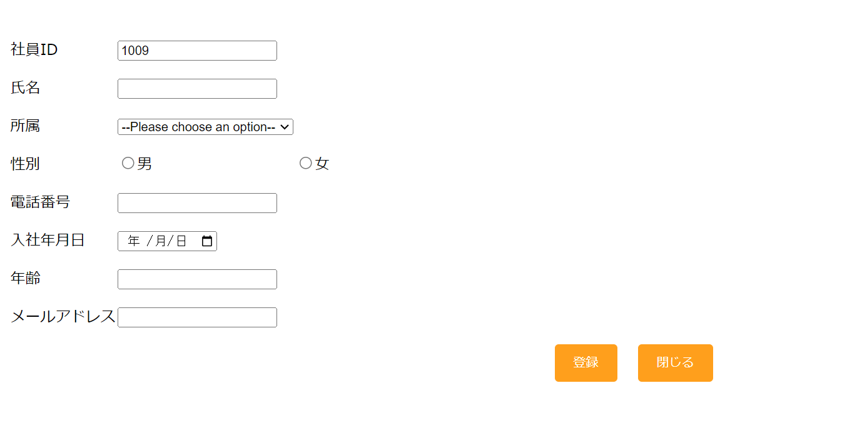

 | 5

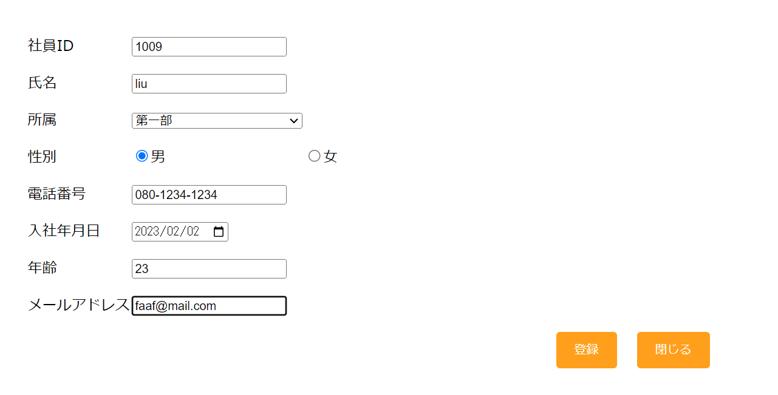

情報を入力し、’登録’ボタンを押下すると、社員情報一覧画面に遷移する

 | 6

'閉じる'ボタンを押下すると、社員情報一覧画面に遷移する

